Sheet1
Số thứ tự | Mục tiêu thay đổi | Môi trường | Hiện trạng | Đánh giá | Trạng thái | Evidence Update | Note
1 | Enable Service CloudTrail | Staging | 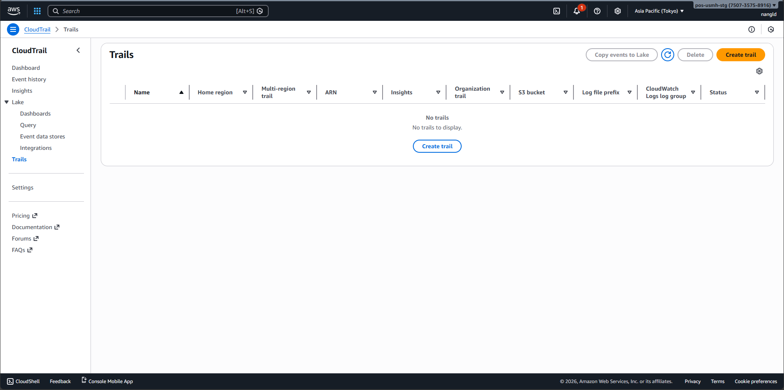 | Tình trạng: Hiện tại 2 account Staging và Production đang có sự sai khác ở Service CloudTrail. Ở account Product đang có Trails cho hệ thống và lưu trail events ở S3 (dùng cho việc trace action, bảo mật, ...) nhưng trong account Staging lại không có. => Tạo Trails trên môi trường Staging để có thể sau này lưu trữ những action trong thời gian trước lâu hơn. | TODO |  | Pricing: + Trong billing, mỗi tháng ở Product thì sẽ mất 1.6$ còn ở Spike thì sẽ không mất (khác nhau do ở account Production bật GuardDuty thì thằng này sẽ phân tích từ những cái log của CloudTrail). + Giá cơ bản CloudTrail 100k request gửi đến S3 thì mất 0.10$ và thêm giá lưu trữ S3 Standard $0.025 mỗi GB/tháng. Em đang xem S3 log của thằng CloudTrail này cũng chỉ tầm gần 2 GB => mỗi tháng mất $0.05 => Mỗi tháng mất tổng cộng ở Production là $1.65 và Spike là $0.05.
2 | Update StepFunction cho đồng bộ | Staging | 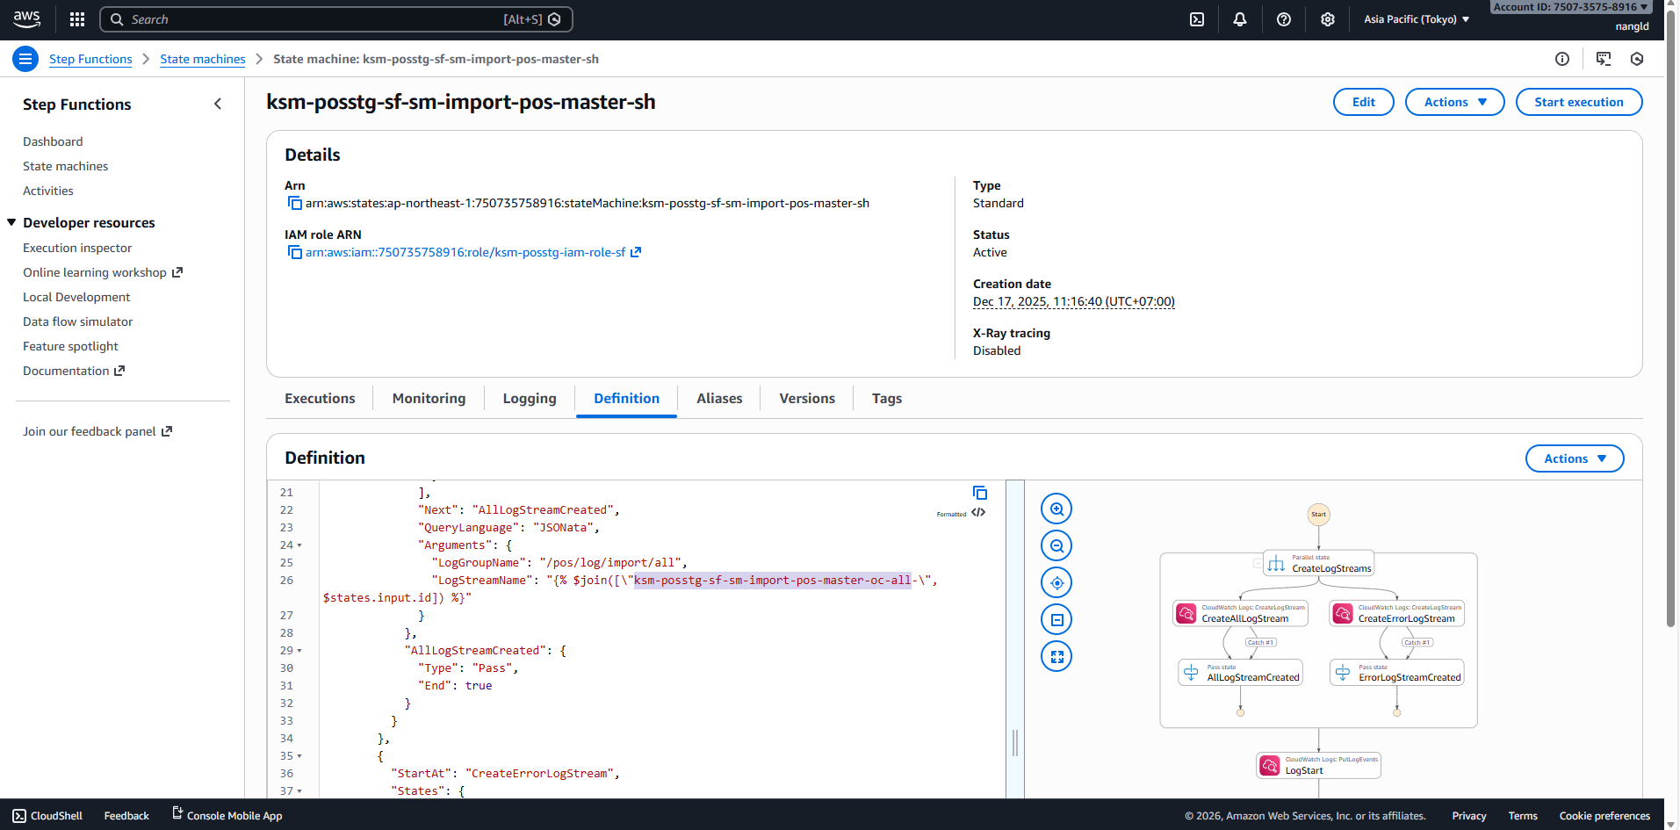 | Tình trạng: Ở account Staging, bị sai phần config cho StepFunction của luồng SH (có chứa code cũ của luồng OC bên trong) gây ra ảnh hưởng gửi sai tên khó tìm logs, dễ gây hiểu lầm. => Fix lại tên Logs Stream cho đúng logic | TODO |  | Sai tên LogStream của SH (Hiện trạng là OC)
3 | Fix EC2 bị mất NAT khi reboot | Staging | 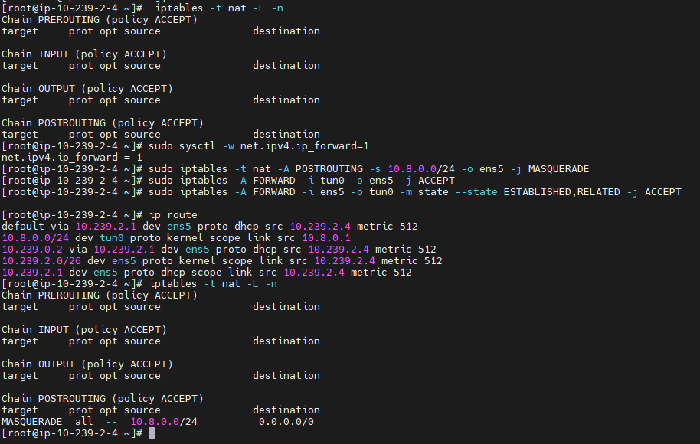 | Tình trạng: Vào thời điểm 19:16–19:19 ngày 08/01, OpenVPN server trên EC2 của Staging và Production bị restart và Mặc dù OpenVPN service tự động chạy lại sau reboot, NAT rule không được khôi phục, dẫn đến sau đó bị mất kết nối từ Luvina call đến mạng USMH. Ảnh hưởng: Không thể test được kết nối tới server AFS (server thanh toán gift card) Từ Luvina không thể call đến mạng USMH Nguyên nhân: Nguyên nhân trực tiếp: EC2 instance tự động reboot sau khi áp dụng OS patch (kernel / core packages) trên Amazon Linux 2023. Nguyên nhân gốc AWS Systems Manager Patch Manager / Maintenance Window áp dụng bản vá yêu cầu reboot. NAT rule của OpenVPN được cấu hình bằng iptables tạm thời, không persistent, nên bị mất sau reboot. Evidence: last reboot hiển thị system boot (clean reboot) Khắc phục: Khắc phục tạm thời: Môi trường Staging: Đã config tạm thời và kết nối được bằng các câu lệnh dưới: sudo sysctl -w net.ipv4.ip_forward=1 sudo iptables -t nat -A POSTROUTING -s 10.8.0.0/24 -o ens5 -j MASQUERADE sudo iptables -A FORWARD -i tun0 -o ens5 -j ACCEPT sudo iptables -A FORWARD -i ens5 -o tun0 -m state --state ESTABLISHED,RELATED -j ACCEPT Môi trường Product: sẽ plan fix lại tạm thời dựa trên môi trường Staging với CIDR VPN 10.9.0.0/24 Giải pháp lâu dài: Sử dụng systemd ExecStartPost cho OpenVPN để chạy 1 file config chưa những command trên Kế hoạch sẽ thực hiện trên Staging trước: Sẽ reboot máy để tái hiện lại và sẽ cài đặt ExecStartPost để test Sẽ cần có thời gian downtime trên môi trường Staging em sẽ lên plan và báo cho mọi người (ưu tiên sau thời gian hành chính). | Done | 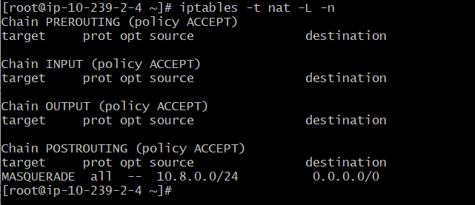 | Đã fix trước đó vào ngày 9/1 (Mới done fix tạm thời, chưa triển khai biện pháp lâu dài)
 |  | Production | 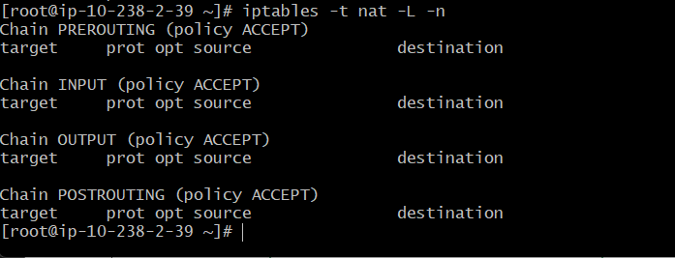 |  | TODO
4 | Enable Log Group cho Transfer Family | Staging | 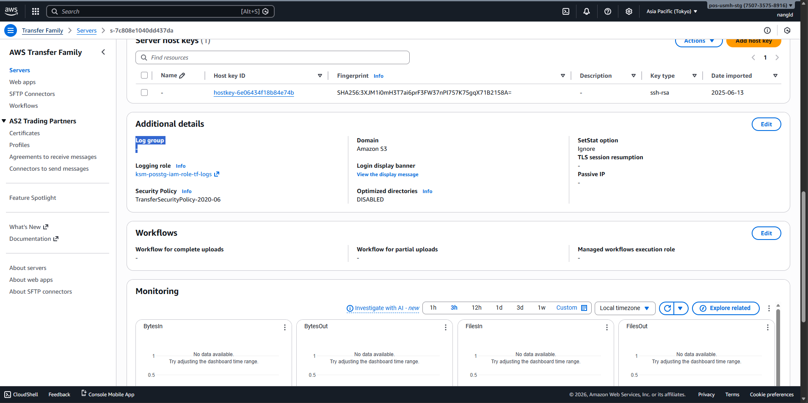 | Tình trạng: Ở cả 2 account Staging và Production đang có những Transfer Family không được cấu hinh Cloudwatch Log Group để ghi log các kết nối đến server Transfer Family => Không thể troubleshoot được các kết nối fail hay các kết nối bất thường Giải pháp: Tạo cấu hình Cloudwatch Log Group cho các server Transfer Family | TODO
 |  | Production | 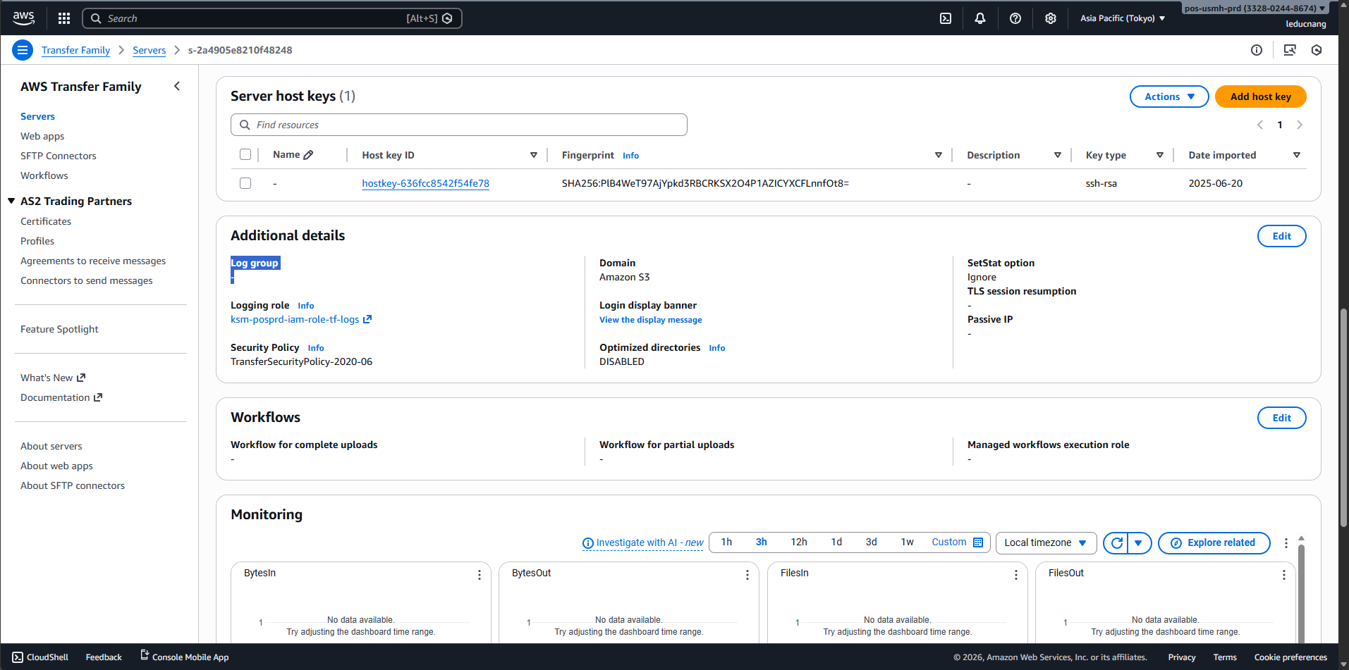 |  | TODO
5 | Tạo VPC Endpoint cho SQS | Staging | 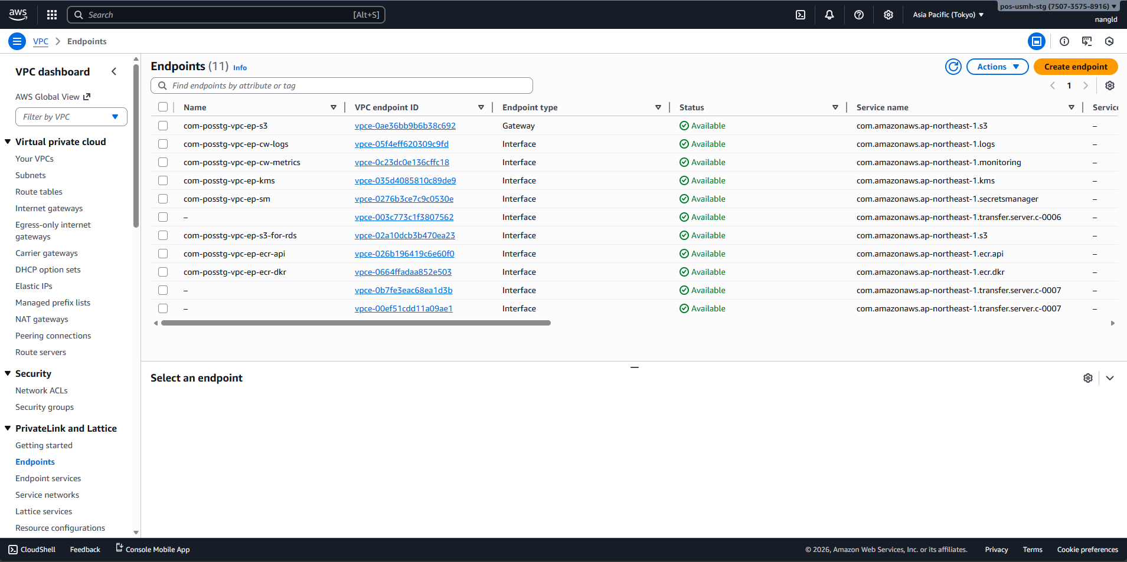 | Tình trạng: Hiện tại bên mình đang có call API SQS ở Lambda và đang đi ra ngoài Internet mà không dùng VPC endpoint (có thể gây ra vấn đề về security và latency time request). => Tạo VPC endpoint cho SQS | TODO |  | Pricing: + Giá mỗi VPC endpoint ở mỗi AZ ($/hour) là $0.014 (ở Region Tokyo ap-northeast-1) + 1 tháng có 30 ngày thì sẽ có 720 tiếng -> giá 1 tháng 1 VPC endpoint ở 1 AZ là 720 * $0.014 = $10.08 => VPC hiện tại đang sử dụng 2 AZs sẽ là 2 * $10.08 = $20.16
 |  | Production | 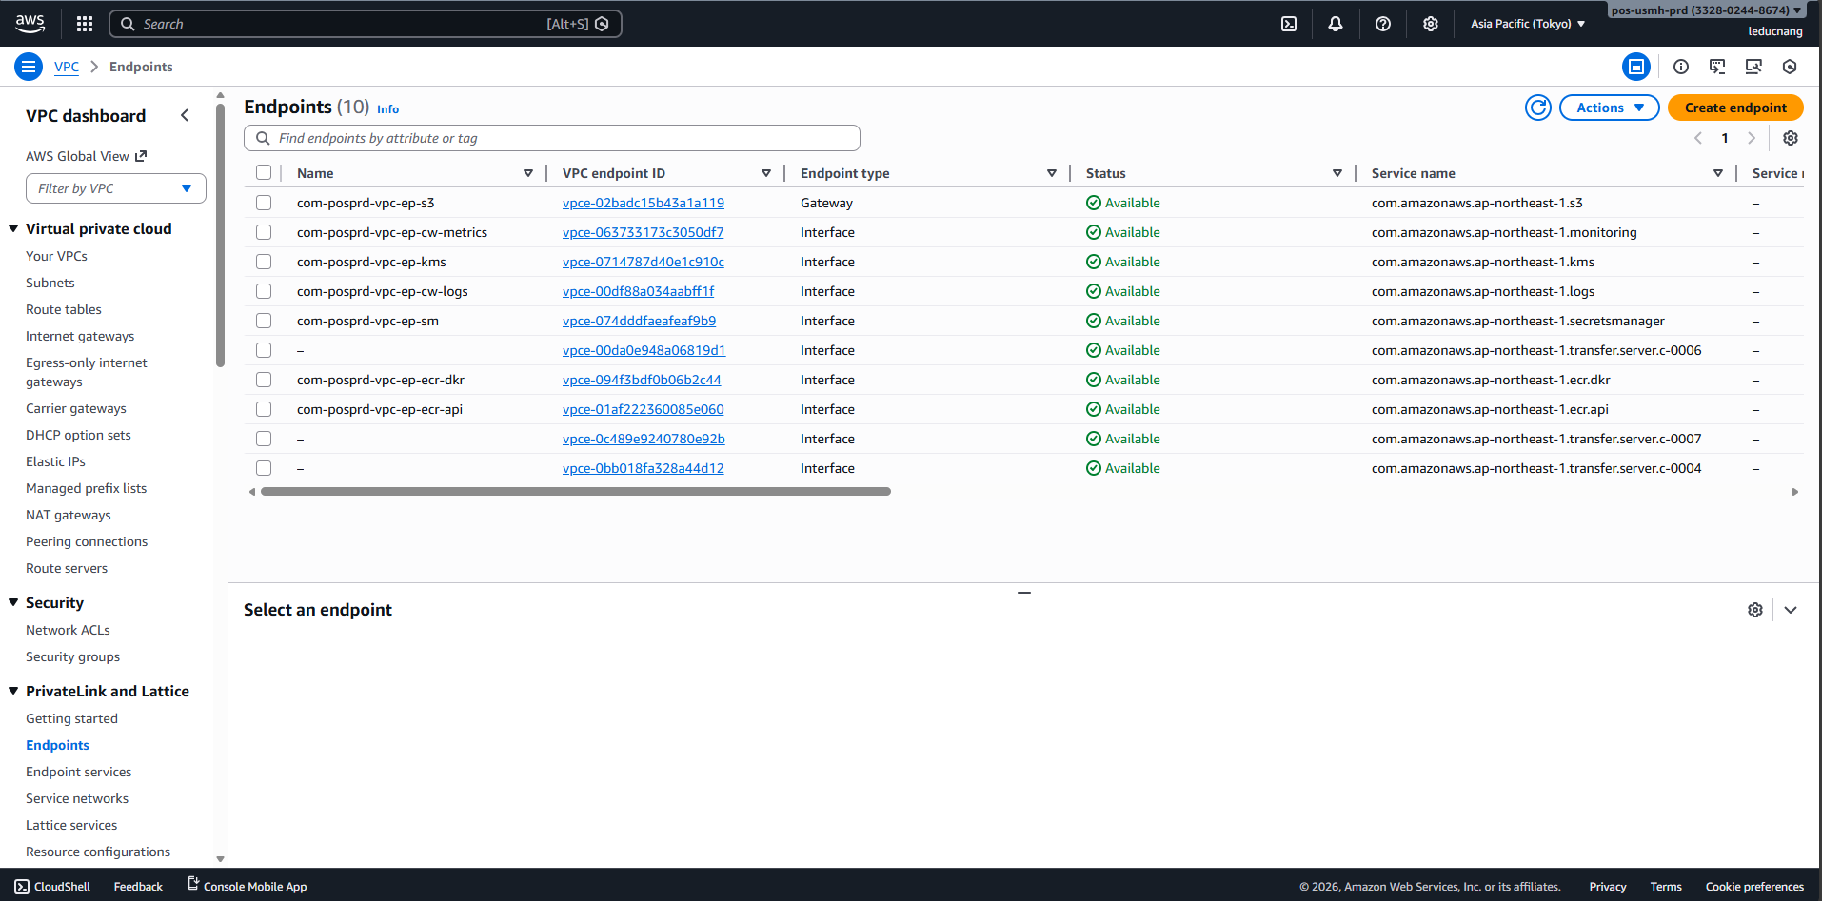 |  | TODO
6 | Triển khai source code infra bằng Terraform/CDK |  |  | Tình trạng: Team đang điều chỉnh Infra trên AWS bằng tay và gây nguy hiểm cho quá trình triển khai (quên config, bấm nhầm, nộp hàng output không rõ ràng). Trước đó bên mình đã có source code sử CloudFormation YAML nhưng khó đọc, maintain và không scale tốt bởi vậy nên cân nhắc sử dụng Terraform/CDK để triển khai code cho Infra AWS. Giải pháp: Cân nhắc giải pháp sử dụng Terraform hoặc CDK để triển khai source code mới cho cấu hình infra

